需求访谈详细计划
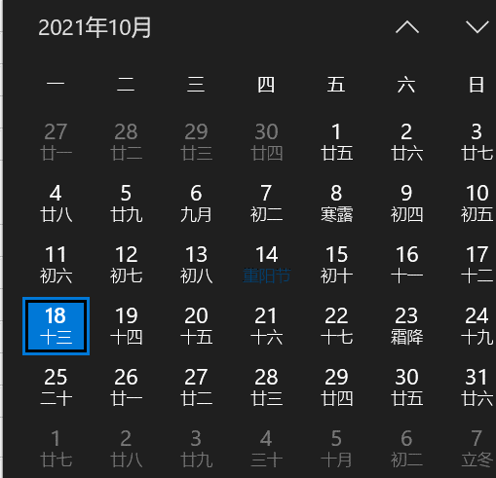
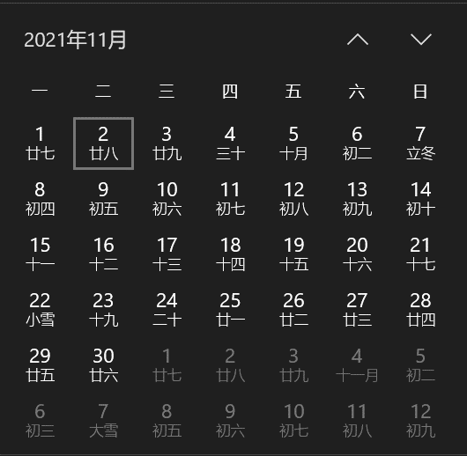
访谈内容 | 访谈详细内容 | 受访者 | 访谈时间
收入归集 | 收入录入 | 结算中心：刘皎，陈小静 结算中心：姜文斌 | 2021年10月19日周二 上午9:30
 | 收入差异
 | 收入审核
收入开票 | 对外部客户开票（包括国外账单开票） | 资金中心：李晓莹 资金中心：邵晓娟 | 2021年10月19日周二 下午13:00
 | 预开票
 | 集团内部开票 | 结算中心：邹靖遥
成本归集 | 成本录入 | 运 控：李凌波（半小时） 结算中心：姜文斌 | 2021年10月26日周二 上午9：30
 | 成本差异
成本核销 | 外部成本核销 | 结算中心：顾蕾 结算中心：姜文斌 | 2021年10月26日周二 下午13：00
 | 内部成本核销
收入/成本输出 | 考核用数据 | 业务财务：李峰，记账中心：王辰玲 结算中心：姜文斌 | 2021年11月03日周三 上午9：30
 | 核算用数据

